1-1
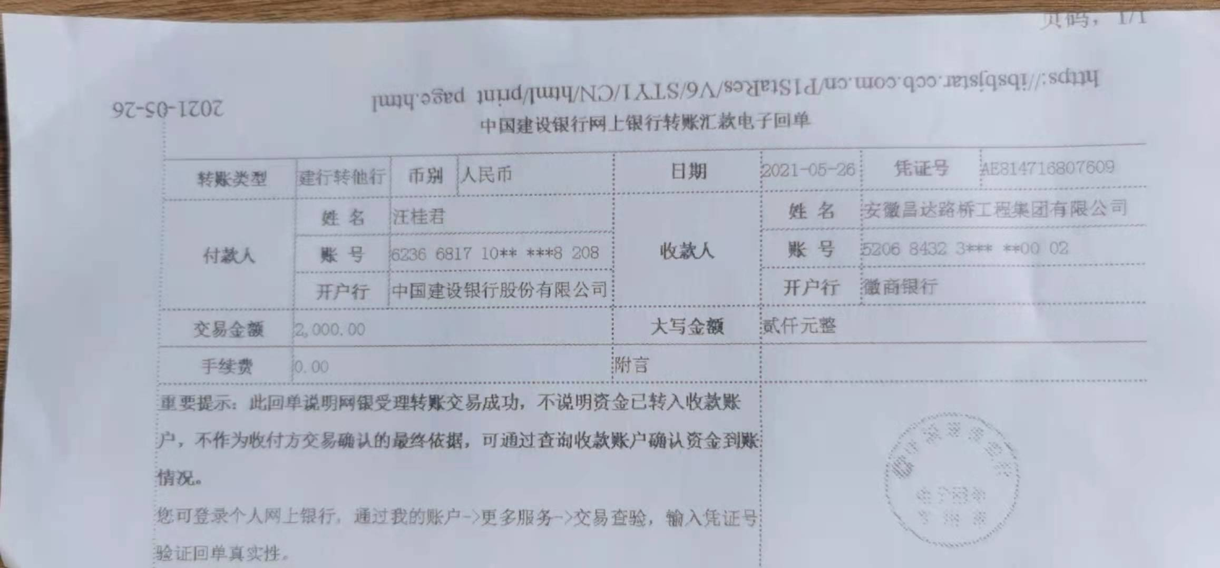
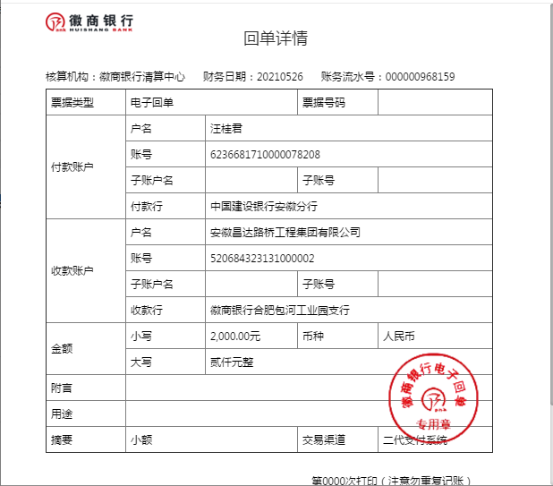
工程款支付证书
工程名称 |  | 歙县农村公路扩面延伸工程岔口镇大孟至水塘坞公路硬化工程 |  |  |  |  | 建设单位 |  |  |  |  |  |  | ERP编号 |  | 13519 | 档案编号
合同金额 |  | 1,016,433.33 |  |  | 中标时间 | 2021.3.9 | 已提供工程资料 |  | 中标通知书、施工合同、不领章承诺书、投资协议 |  |  |  |  | 保存地址 |  | 合肥 | 责任单位 |  | 东部大区
决算金额 |  |  |  |  | 决算时间 |  | 项目部印章 |  | 无 |  |  |  |  | 施工人 |  | 汪桂君 | 区域责任人 | 施迎东 | 省办负责人 | 施迎东
序号 | 经营填写 |  |  |  |  | 工程填写 | 经营填写 |  |  | 财务填写 |  | 经营、工程、质安填写 |  | 区域负责人 |  | 申请部门填写财务核对 |  |  | 本次支付 金额 | 剩余款项
 | 到款情况 |  |  |  |  |  | 暂列金 |  |  | 代缴税金 |  | 其他扣款 |  | 预留款 |  | 成本票
 | 日期 | 工程款金额 | 周转金金额 | 到款银行 | 到款账户 | 完成进度 | 比例 | 金额 | 备注 | 金额 | 备注 | 金额 | 备注 | 金额 | 备注 | 供货单位 | 合同额 | 成本票额
1 | 2021-05-26 |  | 2000.00 | 徽行包河工业园支行 | 5206 7432 3131 0000 02 |  |  |  |  |  |  |  | 转账费下次扣 |  |  | 新华人寿保险股份有限公司黄山中心支公司-一切险 开户行：工行黄山荷花池支行 账号：1310 0913 2902 4900 137 |  |  | 2,000.00

合计 |  | 0 | 2000.00 |  |  |  | - | 0.00 |  | 0.00 |  | 0.00 | - | 0.00 | - | - |  |  | 2,000.00 | 0.00
本次结算、支付明细 |  | 应支付金额 |  |  | 2000.00 |  | 本次支付金额 |  |  |  |  |  | 小写 | 2,000.00
 |  | 已支付金额 |  |  | 0.00 |  |  |  |  |  |  |  | 大写 | RMB2000

1-2
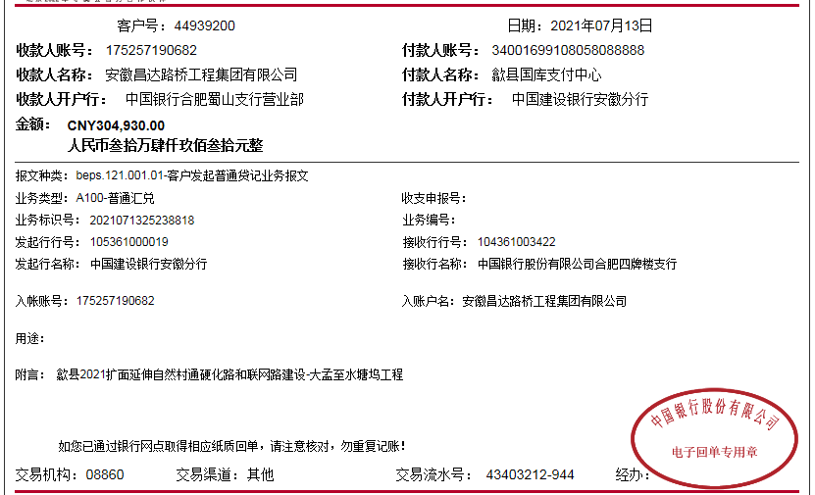
工程款支付证书
工程名称 |  | 歙县农村公路扩面延伸工程岔口镇大孟至水塘坞公路硬化工程 |  |  |  |  | 建设单位 |  |  |  |  |  |  | ERP编号 |  | 13519 | 档案编号
合同金额 |  | 1,016,433.33 |  |  | 中标时间 | 2021.3.9 | 已提供工程资料 |  | 中标通知书、施工合同、不领章承诺书、投资协议 |  |  |  |  | 保存地址 |  | 合肥 | 责任单位 |  | 东部大区
决算金额 |  |  |  |  | 决算时间 |  | 项目部印章 |  | 无 |  |  |  |  | 施工人 |  | 汪桂君 | 区域责任人 | 施迎东 | 省办负责人 | 施迎东
序号 | 经营填写 |  |  |  |  | 工程填写 | 经营填写 |  |  | 财务填写 |  | 经营、工程、质安填写 |  | 区域负责人 |  | 申请部门填写财务核对 |  |  | 本次支付 金额 | 剩余款项
 | 到款情况 |  |  |  |  |  | 暂列金 |  |  | 代缴税金 |  | 其他扣款 |  | 预留款 |  | 成本票
 | 日期 | 工程款金额 | 周转金金额 | 到款银行 | 到款账户 | 完成进度 | 比例 | 金额 | 备注 | 金额 | 备注 | 金额 | 备注 | 金额 | 备注 | 供货单位 | 合同额 | 成本票额
1 | 2021-05-26 |  | 2000.00 | 徽行包河工业园支行 | 5206 7432 3131 0000 02 |  |  |  |  |  |  |  | 转账费下次扣 |  |  | 新华人寿保险股份有限公司黄山中心支公司-一切险 开户行：工行黄山荷花池支行 账号：1310 0913 2902 4900 137 |  |  | 2,000.00
2 | 2021-07-13 | 304,930.00 |  | 中行合肥蜀山支行 | 1752 5719 0682 |  | 1.0% | 3,049.30 |  | 3049.30 | 1%企税 | 100.00 | 转账费 |  |  | 歙县大杰工程机械租赁行-机械租赁 开户行：中国工商银行歙县支行 账号：1310 0940 0920 0071 753 | 108,000.00 |  | 108,000.00
 |  |  |  |  |  |  |  |  |  |  |  | 500.00 | 2021/6/8外经证
 |  |  |  |  |  |  |  |  |  |  |  | 7,500.00 | 建造师占用费2500*3

合计 |  | 304930 | 2000.00 |  |  |  | - | 3,049.30 |  | 3,049.30 |  | 8,100.00 | - | 0.00 | - | - |  |  | 110,000.00 | 182731.40
本次结算、支付明细 |  | 应支付金额 |  |  | 108000.00 |  | 本次支付金额 |  |  |  |  |  | 小写 | 108,000.00
 |  | 已支付金额 |  |  | 0.00 |  |  |  |  |  |  |  | 大写 | RMB108000

2-1
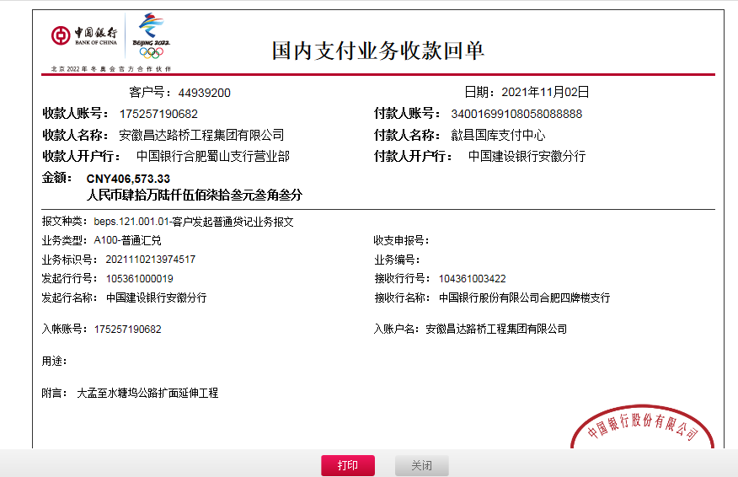
工程款支付证书
工程名称 |  | 歙县农村公路扩面延伸工程岔口镇大孟至水塘坞公路硬化工程 |  |  |  |  | 建设单位 |  |  |  |  |  |  | ERP编号 |  | 13519 | 档案编号
合同金额 |  | 1,016,433.33 |  |  | 中标时间 | 2021.3.9 | 已提供工程资料 |  | 中标通知书、施工合同、不领章承诺书、投资协议 |  |  |  |  | 保存地址 |  | 合肥 | 责任单位 |  | 东部大区
决算金额 |  |  |  |  | 决算时间 |  | 项目部印章 |  | 无 |  |  |  |  | 施工人 |  | 汪桂君 | 区域责任人 | 施迎东 | 省办负责人 | 施迎东
序号 | 经营填写 |  |  |  |  | 工程填写 | 经营填写 |  |  | 财务填写 |  | 经营、工程、质安填写 |  | 区域负责人 |  | 申请部门填写财务核对 |  |  | 本次支付 金额 | 剩余款项
 | 到款情况 |  |  |  |  |  | 暂列金 |  |  | 代缴税金 |  | 其他扣款 |  | 预留款 |  | 成本票
 | 日期 | 工程款金额 | 周转金金额 | 到款银行 | 到款账户 | 完成进度 | 比例 | 金额 | 备注 | 金额 | 备注 | 金额 | 备注 | 金额 | 备注 | 供货单位 | 合同额 | 成本票额
1 | 2021-05-26 |  | 2000.00 | 徽行包河工业园支行 | 5206 7432 3131 0000 02 |  |  |  |  |  |  |  | 转账费下次扣 |  |  | 新华人寿保险股份有限公司黄山中心支公司-一切险 开户行：工行黄山荷花池支行 账号：1310 0913 2902 4900 137 |  |  | 2,000.00
2 | 2021-07-13 | 304,930.00 |  | 中行合肥蜀山支行 | 1752 5719 0682 |  | 1.0% | 3,049.30 |  | 3049.30 | 1%企税 | 100.00 | 转账费 |  |  | 歙县大杰工程机械租赁行-机械租赁 开户行：中国工商银行歙县支行 账号：1310 0940 0920 0071 753 | 108,000.00 |  | 108,000.00
 |  |  |  |  |  |  |  |  |  |  |  | 500.00 | 2021/6/8外经证
 |  |  |  |  |  |  |  |  |  |  |  | 7,500.00 | 建造师占用费2500*3
3 | 2021-07-21 |  |  |  |  |  |  |  |  |  |  | 100.00 | 转账费 |  |  | 黄山韶川建设工程有限公司-劳务 开户行：中国银行歙县支行 账号：1857 5798 6352 | 320,100.00 |  | 182,831.40
 |  |  |  |  |  |  |  |  |  |  |  | -200.00 | 转账费已转宛建军卡号
4 | 2021-11-02 | 406,573.33 |  | 中行合肥蜀山支行 | 1752 5719 0682 |  | 1.0% | 4,065.73 |  | 4065.73 | 1%企税 | 200.00 | 转账费 |  |  | 吴建明（歙县大建建材店）-黄沙石子水泥片石 开户行：歙县农村商业银行北岸支行 账号：6217 7883 6340 1682 608 | 197,200.00 |  | 196,930.00
 |  |  |  |  |  |  |  | -4,065.73 |  | -4065.73 |  | -200.00

合计 |  | 711503.33 | 2000.00 |  |  |  | - | 3,049.30 |  | 3,049.30 |  | 8,000.00 | - | 0.00 | - | - |  |  | 489,761.40 | 209643.33
本次结算、支付明细 |  | 应支付金额 |  |  | 196930.00 |  | 本次支付金额 |  |  |  |  |  | 小写 | 196,930.00
 |  | 已支付金额 |  |  | 0.00 |  |  |  |  |  |  |  | 大写 | RMB196930

2-3
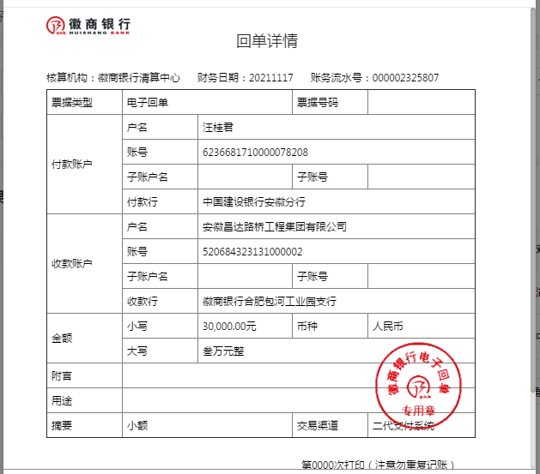
工程款支付证书
工程名称 |  | 歙县农村公路扩面延伸工程岔口镇大孟至水塘坞公路硬化工程 |  |  |  |  | 建设单位 |  |  |  |  |  |  | ERP编号 |  | 13519 | 档案编号
合同金额 |  | 1,016,433.33 |  |  | 中标时间 | 2021.3.9 | 已提供工程资料 |  | 中标通知书、施工合同、不领章承诺书、投资协议 |  |  |  |  | 保存地址 |  | 合肥 | 责任单位 |  | 东部大区
决算金额 |  |  |  |  | 决算时间 |  | 项目部印章 |  | 无 |  |  |  |  | 施工人 |  | 汪桂君 | 区域责任人 | 施迎东 | 省办负责人 | 施迎东
序号 | 经营填写 |  |  |  |  | 工程填写 | 经营填写 |  |  | 财务填写 |  | 经营、工程、质安填写 |  | 区域负责人 |  | 申请部门填写财务核对 |  |  | 本次支付 金额 | 剩余款项
 | 到款情况 |  |  |  |  |  | 暂列金 |  |  | 代缴税金 |  | 其他扣款 |  | 预留款 |  | 成本票
 | 日期 | 工程款金额 | 周转金金额 | 到款银行 | 到款账户 | 完成进度 | 比例 | 金额 | 备注 | 金额 | 备注 | 金额 | 备注 | 金额 | 备注 | 供货单位 | 合同额 | 成本票额
1 | 2021-05-26 |  | 2000.00 | 徽行包河工业园支行 | 5206 7432 3131 0000 02 |  |  |  |  |  |  |  | 转账费下次扣 |  |  | 新华人寿保险股份有限公司黄山中心支公司-一切险 开户行：工行黄山荷花池支行 账号：1310 0913 2902 4900 137 |  |  | 2,000.00
2 | 2021-07-13 | 304,930.00 |  | 中行合肥蜀山支行 | 1752 5719 0682 |  | 1.0% | 3,049.30 |  | 3049.30 | 1%企税 | 100.00 | 转账费 |  |  | 歙县大杰工程机械租赁行-机械租赁 开户行：中国工商银行歙县支行 账号：1310 0940 0920 0071 753 | 108,000.00 |  | 108,000.00
 |  |  |  |  |  |  |  |  |  |  |  | 500.00 | 2021/6/8外经证
 |  |  |  |  |  |  |  |  |  |  |  | 7,500.00 | 建造师占用费2500*3
3 | 2021-07-21 |  |  |  |  |  |  |  |  |  |  | 100.00 | 转账费 |  |  | 黄山韶川建设工程有限公司-劳务 开户行：中国银行歙县支行 账号：1857 5798 6352 | 320,100.00 |  | 182,831.40
 |  |  |  |  |  |  |  |  |  |  |  | -200.00 | 转账费已转宛建军卡号
4 | 2021-11-02 | 406,573.33 |  | 中行合肥蜀山支行 | 1752 5719 0682 |  | 1.0% | 4,065.73 |  | 4065.73 | 1%企税 | 200.00 | 转账费 |  |  | 吴建明（歙县大建建材店）-黄沙石子水泥片石 开户行：歙县农村商业银行北岸支行 账号：6217 7883 6340 1682 608 | 197,200.00 |  | 196,930.00
 |  |  |  |  |  |  |  | -4,065.73 |  | -4065.73 |  | -200.00
5 | 2021-11-12 |  |  |  |  |  |  |  |  |  |  |  |  |  |  | 罗旅平（歙县老罗建材店）-水泥 开户行：歙县农村商业银行北岸支行 账号：6229 5381 0340 0602 506 | 232,000.00 |  | 209,603.33
6 | 2021-11-17 |  | 30000.00 | 徽商 | 5206 8432 3131 0000 02 |  |  |  |  |  |  |  |  |  |  | 歙县岔口镇财政所-质保金 开户行：歙县农村商业银行岔口分理处 账号：2000 0171 5482 1030 0000 059 |  |  | 30000.00

合计 |  | 711503.33 | 32000.00 |  |  |  | - | 3,049.30 |  | 3,049.30 |  | 8,000.00 | - | 0.00 | - | - |  |  | 729,364.73 | 40.00
本次结算、支付明细 |  | 应支付金额 |  |  | 30000.00 |  | 本次支付金额 |  |  |  |  |  | 小写 | 30,000.00
 |  | 已支付金额 |  |  | 0.00 |  |  |  |  |  |  |  | 大写 | RMB30000

3-1
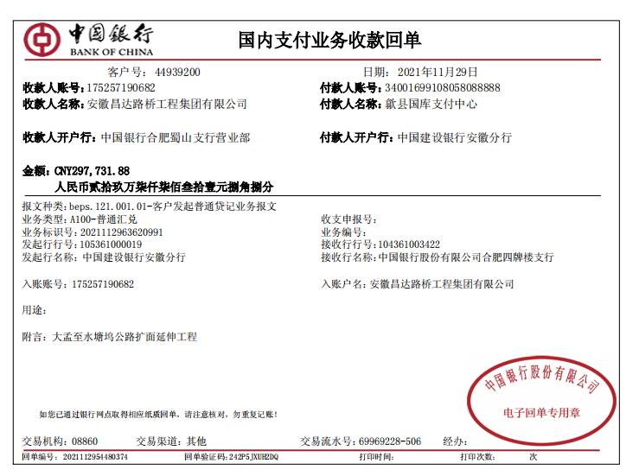
工程款支付证书
工程名称 |  | 歙县农村公路扩面延伸工程岔口镇大孟至水塘坞公路硬化工程 |  |  |  |  | 建设单位 |  |  |  |  |  |  | ERP编号 |  | 13519 | 档案编号
合同金额 |  | 1,016,433.33 |  |  | 中标时间 | 2021-03-09 | 已提供工程资料 |  | 中标通知书、施工合同、不领章承诺书、投资协议、交工、审计 |  |  |  |  | 保存地址 |  | 合肥 | 责任单位 |  | 东部大区
决算金额 |  | 1,009,235.21 |  |  | 决算时间 |  | 项目部印章 |  | 无 |  |  |  |  | 施工人 |  | 汪桂君 | 区域责任人 | 施迎东 | 省办负责人 | 施迎东
序号 | 经营填写 |  |  |  |  | 工程填写 | 经营填写 |  |  | 财务填写 |  | 经营、工程、质安填写 |  | 区域负责人 |  | 申请部门填写财务核对 |  |  | 本次支付 金额 | 剩余款项
 | 到款情况 |  |  |  |  |  | 暂列金 |  |  | 代缴税金 |  | 其他扣款 |  | 预留款 |  | 成本票
 | 日期 | 工程款金额 | 周转金金额 | 到款银行 | 到款账户 | 完成进度 | 比例 | 金额 | 备注 | 金额 | 备注 | 金额 | 备注 | 金额 | 备注 | 供货单位 | 合同额 | 成本票额
1 | 2021-05-26 |  | 2000.00 | 徽行包河工业园支行 | 5206 7432 3131 0000 02 |  |  |  |  |  |  |  | 转账费下次扣 |  |  | 新华人寿保险股份有限公司黄山中心支公司-一切险 开户行：工行黄山荷花池支行 账号：1310 0913 2902 4900 137 |  |  | 2,000.00
2 | 2021-07-13 | 304,930.00 |  | 中行合肥蜀山支行 | 1752 5719 0682 |  | 1.0% | 3,049.30 |  | 3049.30 | 1%企税 | 100.00 | 转账费 |  |  | 歙县大杰工程机械租赁行-机械租赁 开户行：中国工商银行歙县支行 账号：1310 0940 0920 0071 753 | 108,000.00 |  | 108,000.00
 |  |  |  |  |  |  |  |  |  |  |  | 500.00 | 2021/6/8外经证
 |  |  |  |  |  |  |  |  |  |  |  | 7,500.00 | 建造师占用费2500*3
3 | 2021-07-21 |  |  |  |  |  |  |  |  |  |  | 100.00 | 转账费 |  |  | 黄山韶川建设工程有限公司-劳务 开户行：中国银行歙县支行 账号：1857 5798 6352 | 320,100.00 |  | 182,831.40
 |  |  |  |  |  |  |  |  |  |  |  | -200.00 | 转账费已转宛建军卡号
4 | 2021-11-02 | 406,573.33 |  | 中行合肥蜀山支行 | 1752 5719 0682 |  | 1.0% | 4,065.73 |  | 4065.73 | 1%企税 | 200.00 | 转账费 |  |  | 吴建明（歙县大建建材店）-黄沙石子水泥片石 开户行：歙县农村商业银行北岸支行 账号：6217 7883 6340 1682 608 | 197,200.00 |  | 196,930.00
 |  |  |  |  |  |  |  | -4,065.73 |  | -4065.73 |  | -200.00
5 | 2021-11-12 |  |  |  |  |  |  |  |  |  |  |  |  |  |  | 罗旅平（歙县老罗建材店）-水泥 开户行：歙县农村商业银行北岸支行 账号：6229 5381 0340 0602 506 | 232,000.00 | 210,000.00 | 209,603.33
6 | 2021-11-17 |  | 30000.00 | 徽商 | 5206 8432 3131 0000 02 |  |  |  |  |  |  |  |  |  |  | 歙县岔口镇财政所-质保金 开户行：歙县农村商业银行岔口分理处 账号：2000 0171 5482 1030 0000 059 |  |  | 30000.00
7 | 2021-11-29 | 297,731.88 |  | 中行合肥蜀山支行 | 1752 5719 0682 |  | 1% | 2,977.32 |  | 2,977.32 | 1%企税 | 300.00 | 转账费 |  |  | 黄山韶川建设工程有限公司-劳务 开户行：中国银行歙县支行 账号：1857 5798 6352 | 320,100.00 | 320,100.00 | 137268.60
 |  |  | -2000.00 | 汪桂君 |  |  |  |  |  |  |  | 2,500.00 | 建造师费 |  |  | 歙县旭华建材店-石子 开户行：中国建设银行歙县支行 账号：6217 0017 1000 4331 945 | 135,000.00 | 135,000.00 | 135000.00
 |  |  |  |  |  |  |  |  |  |  |  |  |  |  |  | 汪桂君-退预交税金 开户行：中国建设银行黄山市徽州区支行 账号：6236 6817 1000 0078 208 |  |  | 14748.64

合计 |  | 1009235.21 | 30000.00 |  |  |  | - | 6,026.62 |  | 6,026.62 |  | 10,800.00 | - | 0.00 | - | - |  |  | 1,016,381.97 | 0.00
本次结算、支付明细 |  | 应支付金额 |  |  | 289017.24 |  | 本次支付金额 |  |  |  |  |  | 小写 | 289,017.24
 |  | 已支付金额 |  |  | 0.00 |  |  |  |  |  |  |  | 大写 | RMB289017.24

